LAYOUT
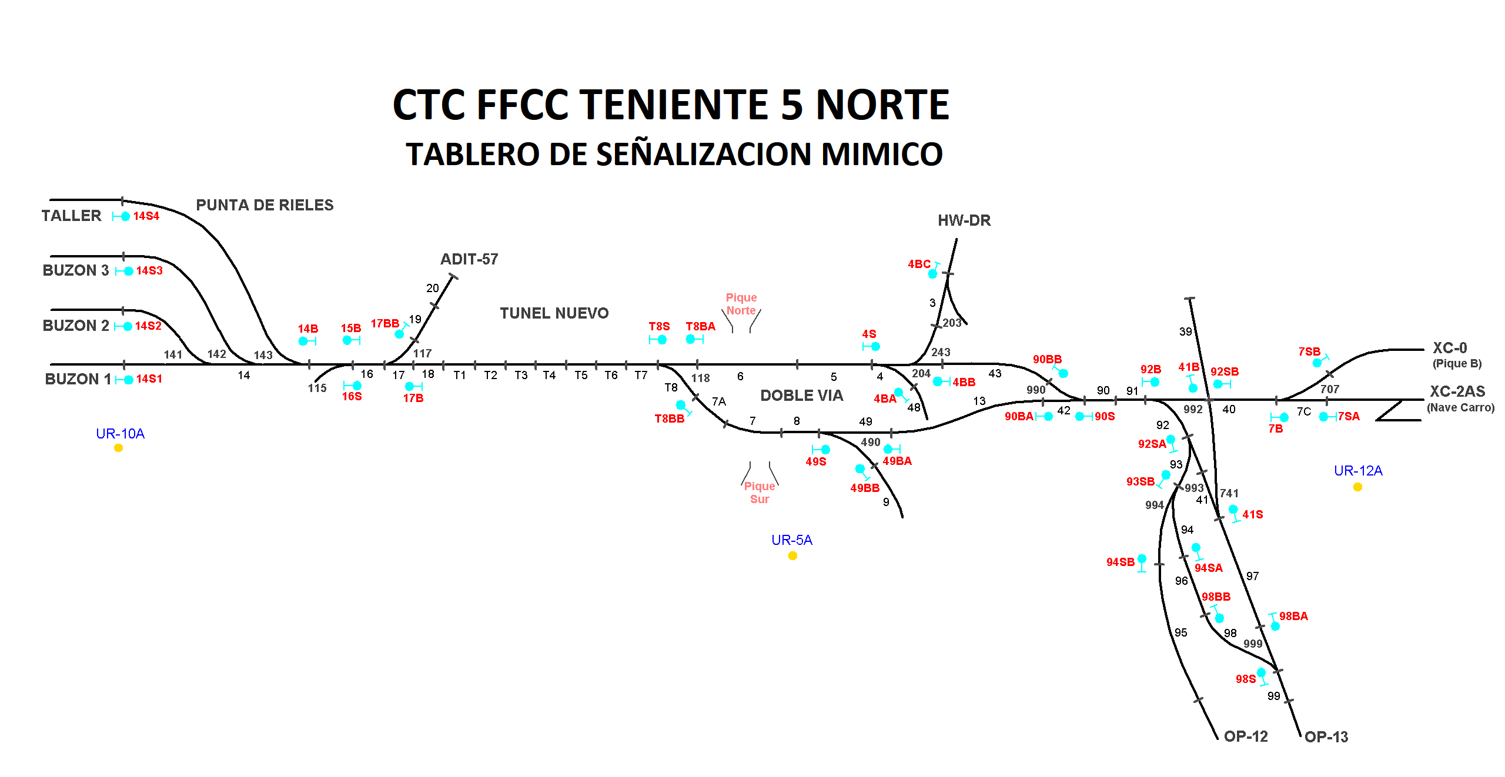

Gonzalo Galvez(A1); Secundino Duque (B); Juan Pablo Fernandez (B1)

